Sheet1
 | 备注 | 截止日期 | 负责人

首页
顶部菜单除了鼠标移动到产品文字上的时候菜单会下拉，其他时候都保持不动（现在的情况是鼠标移到logo，社交媒体图标，甚至header的空白部分它都会下拉） |  | 2016-12-10 | 土豆
在社交媒体图标右边加上收藏按钮（就是添加书签） |  | 2016-12-20 | 土豆
首页的幻灯是有链接的，当鼠标悬停的时候需要变成手 |  | 2016-12-10 | 土豆
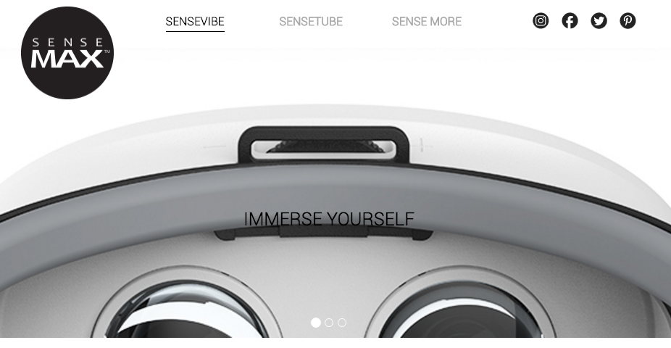 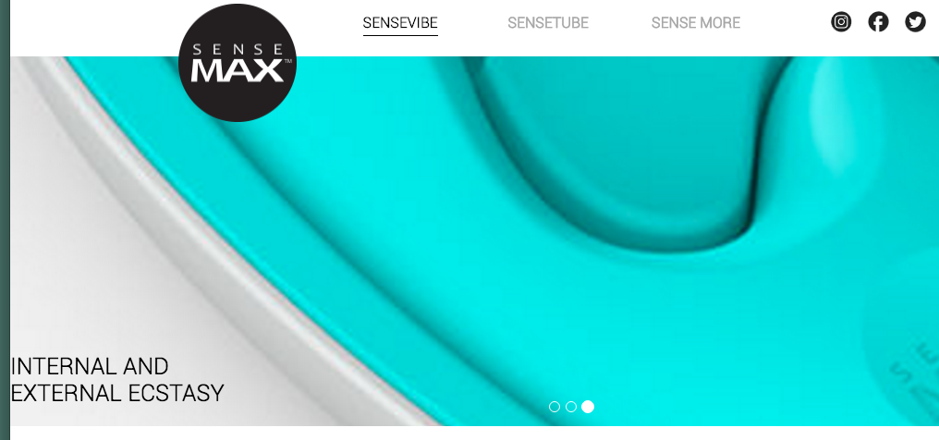 | 首页幻灯片在缩放的时候 不希望出现左边图中的 文字被隐没或是直接 跑到屏幕最左边的情况 | 2016-12-10 | 土豆

About页
  | 当屏幕缩到一定程度的 时候，左右两个div 重叠；同时就像在 首页里说的，鼠标停在 logo上的时候菜单也会 下拉；同时右边的 社交媒体图标不见了 | 2016-12-20 | 土豆

Sense Vibe页
当你用滚动轴滚动页面的时候，你无法停在两张图片之间，我们需要连续的，能够停在两张图片之间的滚动方式 |  | 2016-12-10 | 土豆
最下面的app部分，我们的安卓版其实没上线，暂时把它放到coming soon里，和ios一起 |  | 2016-12-10 | 土豆
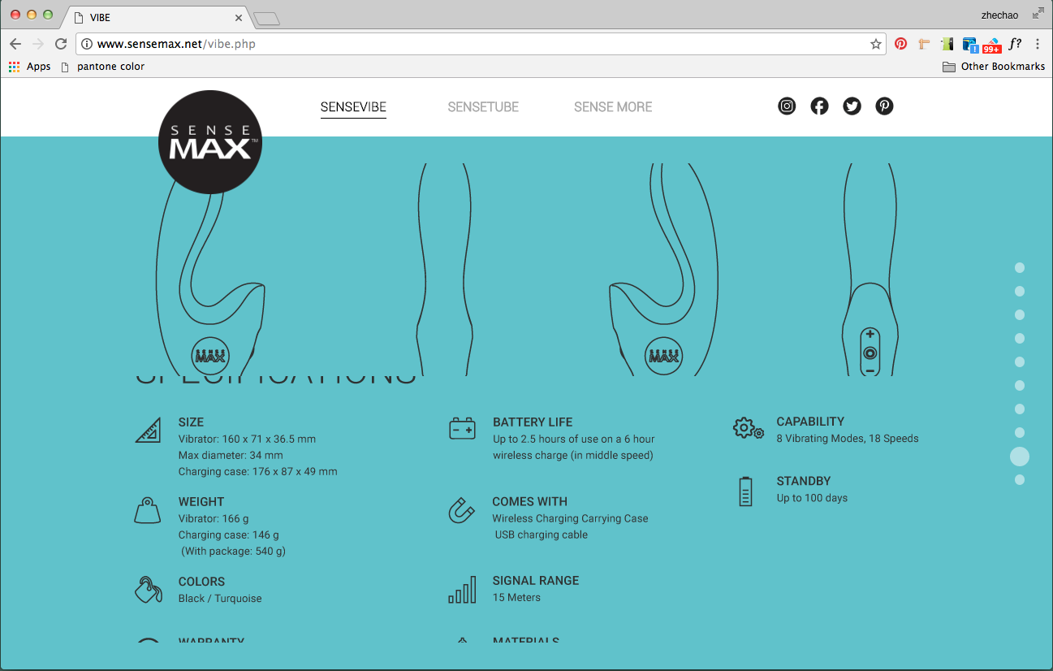 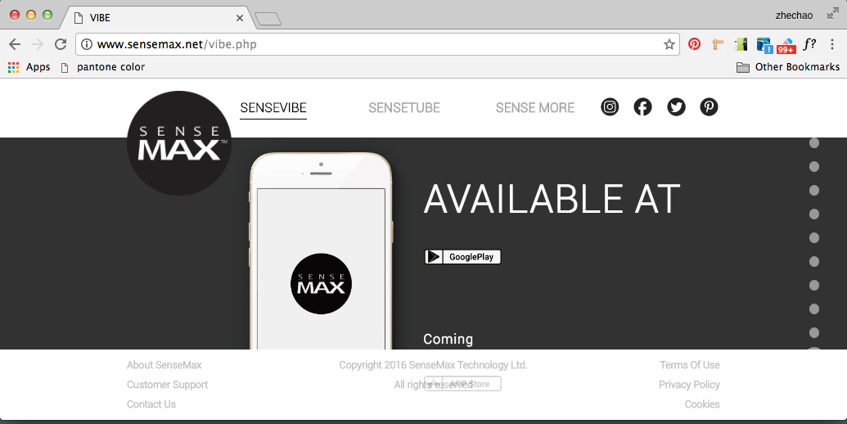 | 当你拉短浏览器的时候 就会出现左边两种情况 图片会被裁切 麻烦解决一下 | 2016-12-10 | 土豆

Sense Vibe Warm页
当你用滚动轴滚动页面的时候，你无法停在两张图片之间，我们需要连续的，能够停在两张图片之间的滚动方式 |  | 2016-12-10 | 土豆
最下面的app部分，我们的安卓版其实没上线，暂时把它放到coming soon里，和ios一起 |  | 2016-12-10 | 土豆
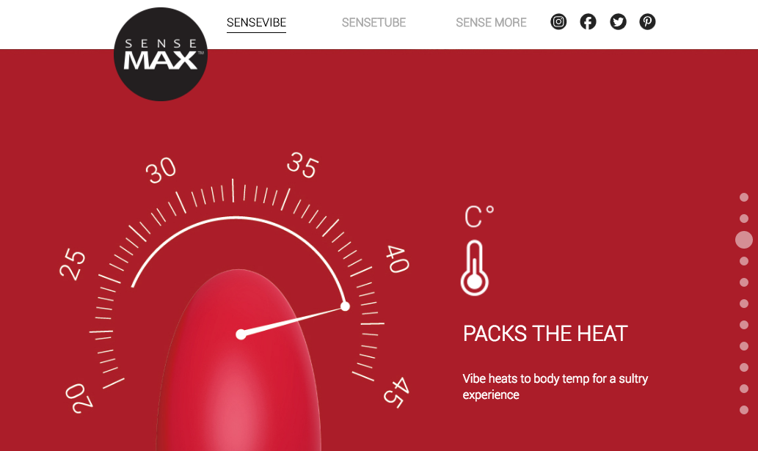 | 温度计上面的C° 应该是°C | 2016-12-10 | 土豆
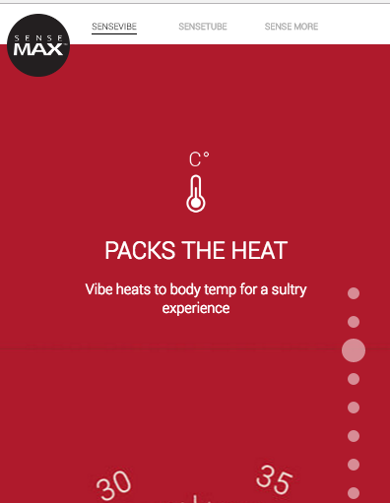 | 屏幕缩窄之后图片之间 这条线是什么情况？ 能否去掉 | 2016-12-20 | 土豆
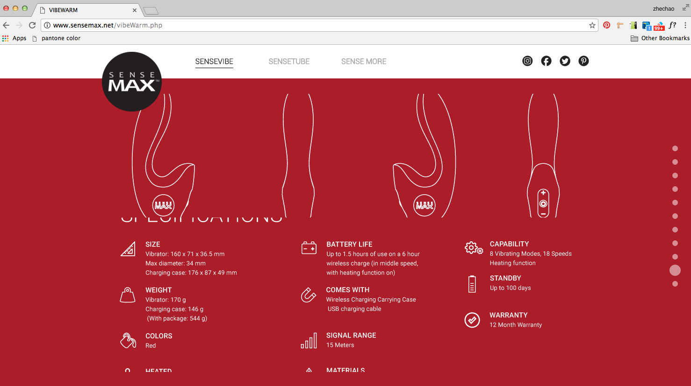 | 当你拉短浏览器的时候 就会出现左边两种情况 图片会被裁切 麻烦解决一下 | 2016-12-10 | 土豆

Sense Tube 页
当你用滚动轴滚动页面的时候，你无法停在两张图片之间，我们需要连续的，能够停在两张图片之间的滚动方式 |  | 2016-12-10 | 土豆
最下面的app部分，我们的安卓版其实没上线，暂时把它放到coming soon里，和ios一起 |  | 2016-12-10 | 土豆
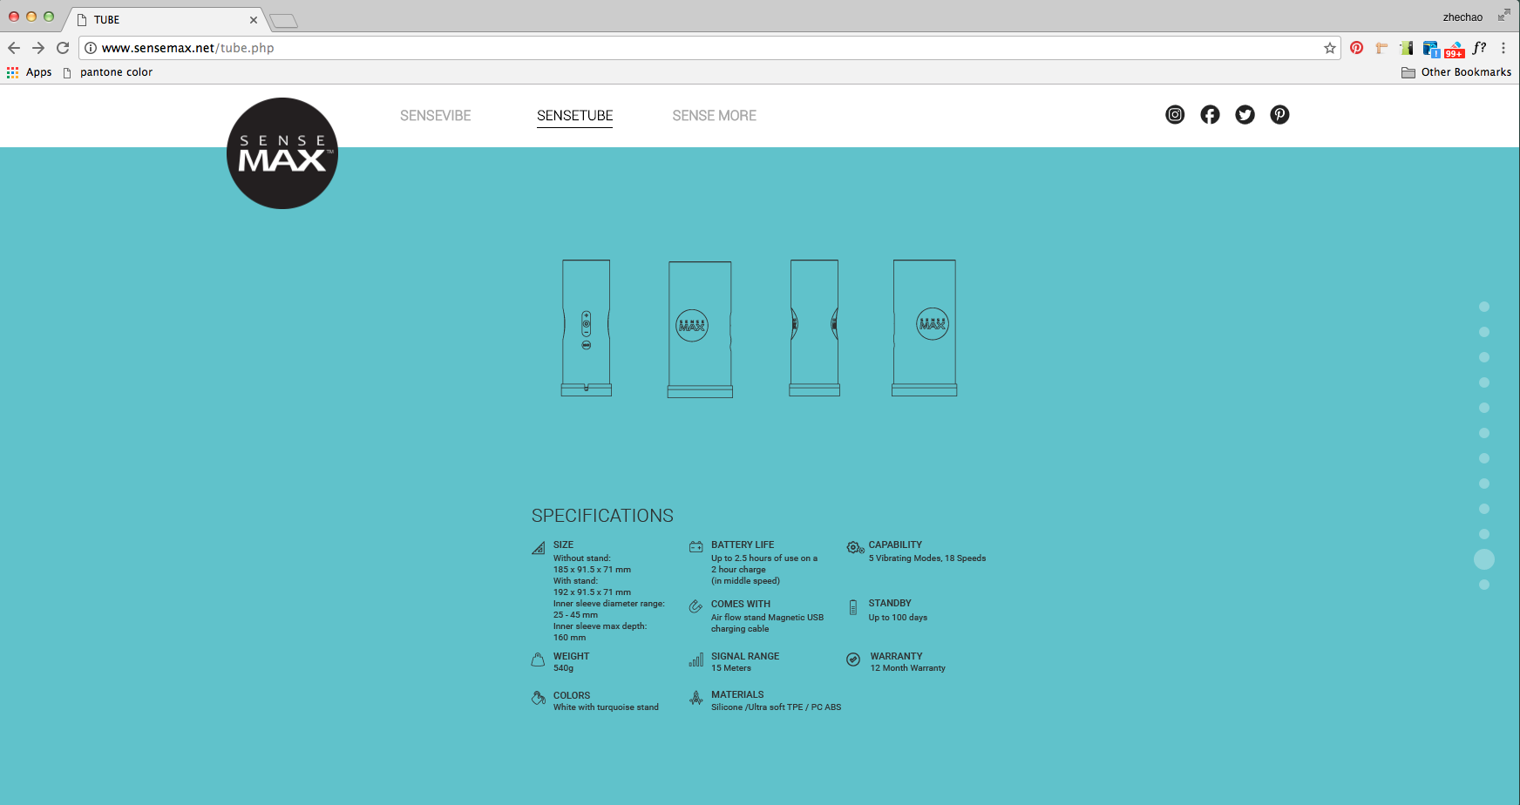 | 这一部分明显要比 SenseVibe部分小 很多啊 而且也有拉短屏幕 之后的图片裁切 问题 | 2016-12-10 | 土豆

Sense More 页
当你用滚动轴滚动页面的时候，你无法停在两张图片之间，我们需要连续的，能够停在两张图片之间的滚动方式 |  | 2016-12-10 | 土豆
最下面的app部分，我们的安卓版其实没上线，暂时把它放到coming soon里，和ios一起 |  | 2016-12-10 | 土豆
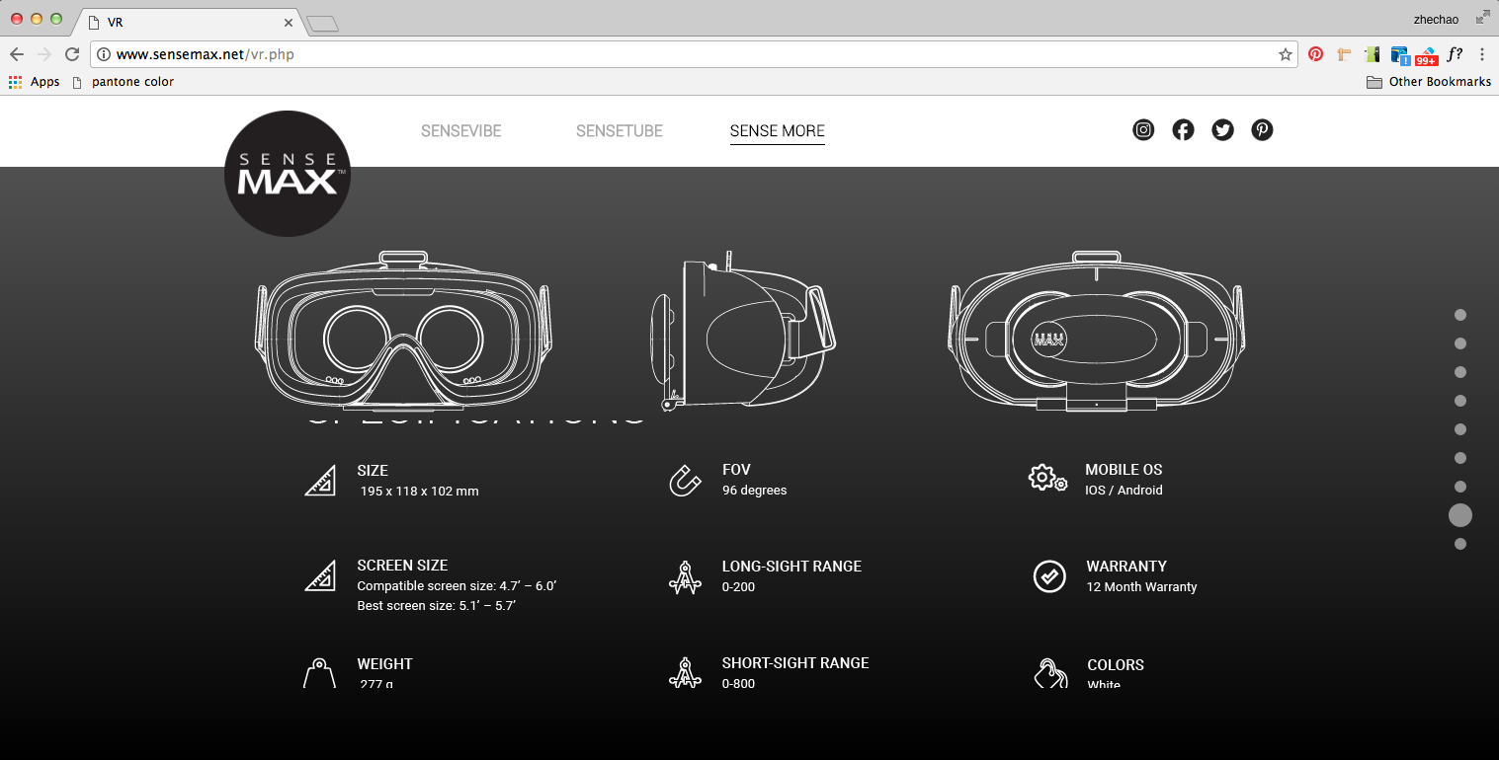 | 当你拉短浏览器的时候 就会出现左边两种情况 图片会被裁切 麻烦解决一下 | 2016-12-10 | 土豆

移动端（小米note2）
首页
在顶部菜单点击展开一类产品之后，无法让它缩回去，我们希望能够在页面上任意没有链接的地方一点就可以让它缩回去 |  | 2016-12-20 | 土豆
社交媒体图标消失了，需要变回来 |  | 2016-12-20 | 土豆

Sense Tube
当你用滚动轴滚动页面的时候，你无法停在两张图片之间，我们需要连续的，能够停在两张图片之间的滚动方式 |  | 2016-12-10 | 土豆
第三张幻灯中有pad，iphone和vr眼镜的那张图不清晰 |  | 2016-12-20 | 土豆

Sense More
第三章幻灯中vr眼镜那张图不清晰 |  | 2016-12-20 | 土豆

所有页面都不能缩放，我们希望能够缩放 |  | 2016-12-20 | 土豆

